D-4
さいたま市 |  |  |  |  |  |  | 様式 Ｄ－４ １/２
個別情報報告書

 |  |  | 商号又は名称

①②は、全ての方が入力してください。
① | 本店の郵便番号（ハイフンなしで入力）
② | 自社と資本関係・人的関係にある会社等で、令和７・８年度さいたま市競争入札参加資格審査申請(建設工事、設計・調査・測量、土木施設維持管理）を行った、又は行う予定のある他の会社がある。
 | 「はい」を選択した場合は、別紙【資本関係・人的関係調書(様式Ｃ－１３)】に必要事項を入力のうえ提出してください。
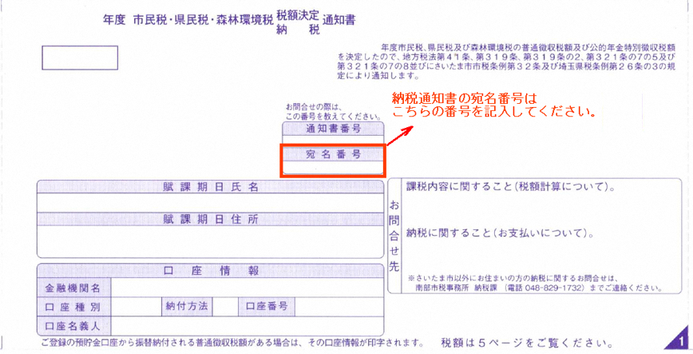
③は、個人事業主で代表者がさいたま市内に住所を有する場合は全ての項目に入力してください。さいたま市内在住でない場合は「さいたま市外在住」と入力してください。
③ | 代表者住所 （事業所の所在地ではなく代表者の住民票住所）
 | 代表者生年月日（西暦）
 | 直近の市民税・県民税・森林環境税納税通知書の宛名番号
④以降の項目は、「建設工事」を申請する場合のみ入力してください。
④ | 申請する業種について、業種ごとの会社全体の監理技術者の数（申請日現在）を入力してください。 申請しない業種は空欄のままとしてください。
 | 建設工事の種類 |  | 監理技術者数 | 建設工事の種類 | 監理技術者数 |  | 建設工事の種類 |  | 監理技術者数
 | 01 土木 |  |  | 11 鋼構造物 |  |  | 21 熱絶縁
 | 02 建築 |  |  | 12 鉄筋 |  |  | 22 電気通信
 | 03 大工 |  |  | 13 舗装 |  |  | 23 造園
 | 04 左官 |  |  | 14 しゅんせつ |  |  | 24 さく井
 | 05 とび・土工 |  |  | 15 板金 |  |  | 25 建具
 | 06 石 |  |  | 16 ガラス |  |  | 26 水道施設
 | 07 屋根 |  |  | 17 塗装 |  |  | 27 消防施設
 | 08 電気 |  |  | 18 防水 |  |  | 28 清掃施設
 | 09 管 |  |  | 19 内装仕上 |  |  | 29 解体
 | 10 タイル・れんが・ブロック |  |  | 20 機械器具設置

 |  |  |  |  |  |  | 様式 Ｄ－４ ２/２

以下の設問については建設工事を申請する場合にのみプルダウン（「該当あり→有・する」、「該当なし→無・しない」）を選択してお答えください。また、設問の指示に従ってください。
⑤－１～４は、「建設工事」を申請する方は全て入力してください。
⑤－１ | 防災協定締結の有無を「経営事項審査の総合評定値通知書」のとおり選択してください。
⑤－２ | 以下のア又はイのいずれかの書類の提出 さいたま市長又はさいたま市水道事業管理者と ア 災害協定を直接締結している場合は協定書の写し イ 災害協定を直接締結していないが、加盟している団体が締結している場合は災害協定締結団体加 盟証明書（様式Ｄ－６） |  |  |  |  |  |  |  |  | 有 | 無
 | 【提出書類の対象となる災害協定】 ・さいたま市長との間で締結した「大規模災害時における災害応急対策業務及び建設資材調達に関する協定書」 又は「災害時における電気設備の復旧に関する協定書」 ・さいたま市水道事業管理者との間で締結した「災害時における復旧工事の協力に関する協定書」 ・さいたま市長又はさいたま市水道事業管理者との間で締結した上記に類似した協定等
⑤－３ | 一般財団法人持続性推進機構によりエコアクション２１を認証されていることがわかる書類の写しの提出
⑤－４ | 次のア～エのいずれかの書類の提出、又は加入している場合 ア さいたま市と締結している包括連携協定書の写し イ さいたま市ＳＤＧｓ認証企業認証書の写し ウ さいたま市健康経営企業認定証の写し エ さいたま健幸ネットワークに加入している者 ※エは提出書類はありません
⑤－５以降は「建設工事」を申請し、主たる営業所の所在地がさいたま市内の方のみ入力してください。
⑤－５ | さいたま市長又はさいたま市水道事業管理者との間で締結した災害協定等又は要請に基づく活動実績の報告
⑤－６ | 次世代育成支援対策推進法に基づく一般事業主行動計画策定・変更届の写し（従業員１００人以下の企業等の場合のみ対象）又は、同法第１３条若しくは第１５条の２に基づく認定を受けていることがわかるものの写しの提出
⑤－７ | 女性技術者又は若手技術者（申請日現在３５歳未満）の資格者証等、専任の技術者になりうる者であることがわかる書類、及び常勤していることがわかる書類の写しの提出
⑤－８ | 対象業種のＣＰＤＳ／ＣＰＤにおける単位取得の証明書の提出
 | ※提出「する」を選択した場合は、申請業種について、在籍中の技術職員がＣＰＤＳ／ＣＰＤで取得した単位数等 の合計を入力してください。また、証明書の写しを提出してください。
 | 対象となる 建設工事の業種 | 一般社団法人全国土木施工管理技士会連合会（継続学習制度（ＣＰＤＳ）取得単位数） |  | 公益社団法人土木学会（ＣＰＤ制度取得単位数） |  | 建築ＣＰＤ運営会議（継続能力/職能開発（ＣＰＤ）情報提供制度認定時間数） |  | 造園ＣＰＤ協議会（継続教育（ＣＰＤ）制度取得単位数）
 | 01 土木
 | 02 建築
 | 08 電気
 | 09 管
 | 13 舗装
 | 23 造園
⑤－９ | 女性の職業生活における活躍の推進に関する法律に基づく一般事業主行動計画策定・変更届（受理印のあるもの）の写し（従業員１００人以下の企業等の場合のみ対象）又は同法第９条若しくは第１２条に基づく認定を受けていることがわかるものの写しの提出
⑤－１０ | さいたま市消防団協力事業所表示証交付書の写し又は消防団協力事業所認定継続通知書の写しの提出
⑤－１１ | 協力雇用主の登録に関する証明書の提出

